Story mapping
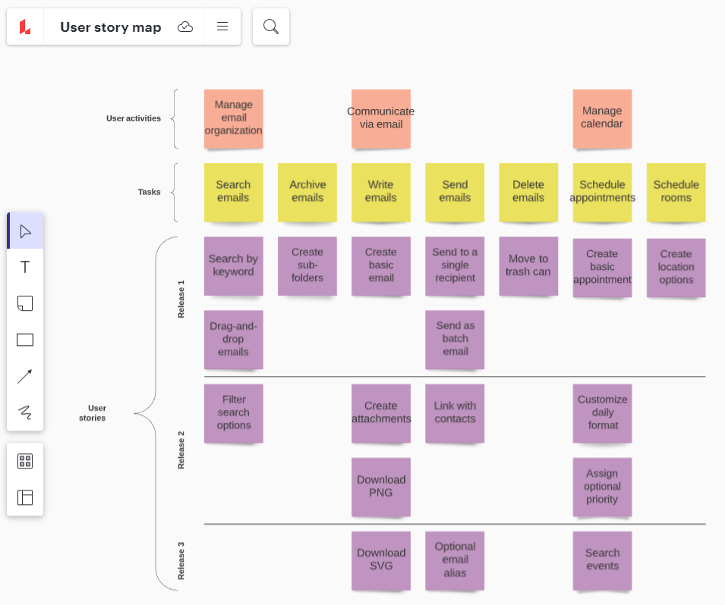
https://miro.com/app/board/uXjVOg_vxV4=/

Sprint backlog -dev team
Sprint backlog 1
Product Backlog Item | Sprint task | Owner | Status | Esimated effort | Actual
Thanh toán trưc tuyến | tạo giao diện | Phạm Văn A | Todo
 | tạo kết nối thông giao dịch cổng ngân lượng (ATM) | Phạm Văn B | in progress
 | Tạo đơn hàng kết nối thanh toán hoàn thiện | Phạm Văn B | done
 | Xây dựng API nhận thông tin thanh toán từ cổng thanh toán | Phạm Văn B
 | xử lý thông báo kết quả thanh toán | Phạm Văn B
 | Cập nhật đơn hàng vào database | Phạm Văn B
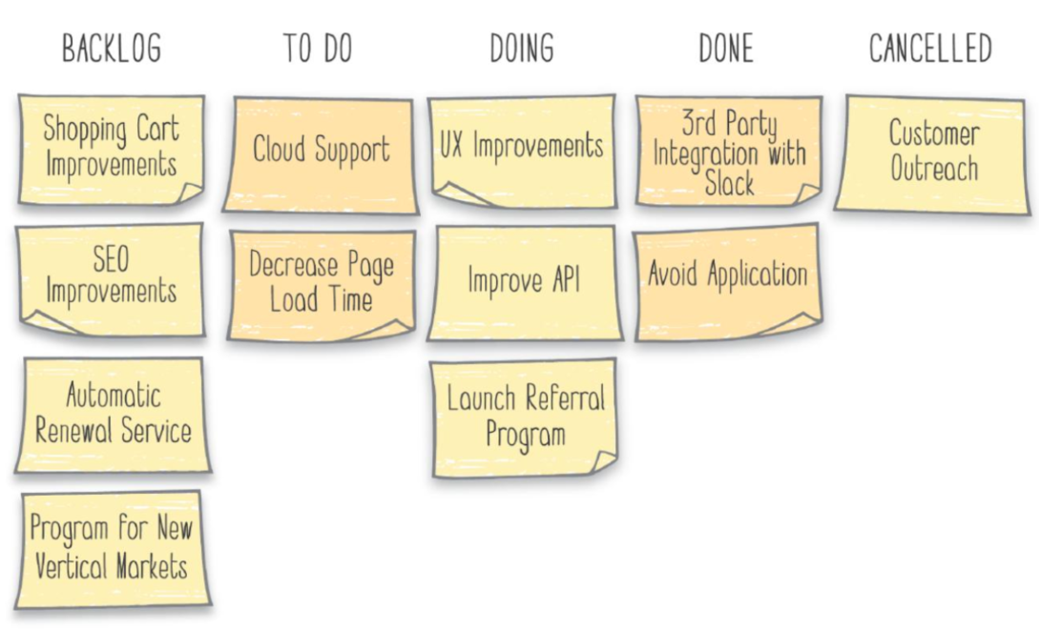
 | Cập nhật hướng dẫn sử dụng thanh toán trên phần mềm | Phạm Văn C
US2
US3
US4

